Hoja2
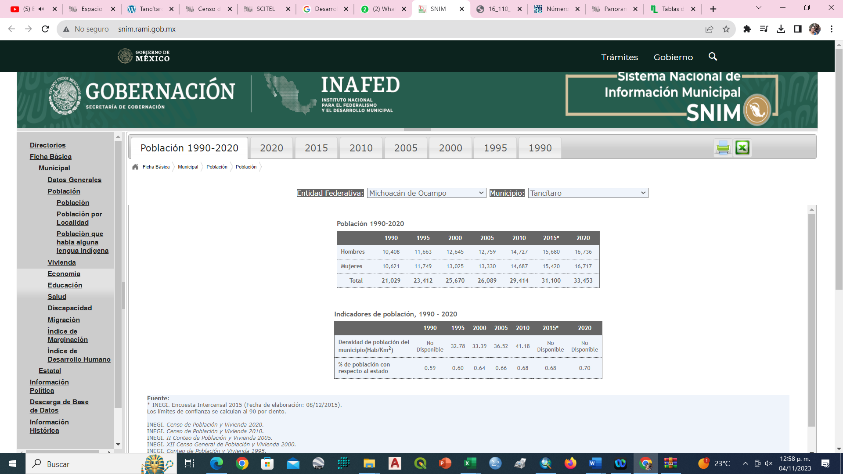
Link: http://www.snim.rami.gob.mx/

